界面&功能
界面相关 |  | 功能规则

 | 主界面【当前为示例】
1
2
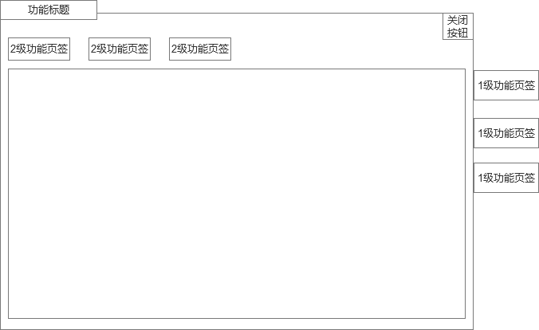

3
 |  | 1 | 标题栏
 |  | 2 | 关闭按钮右上角
 |  | 3 | 二级页签位置
 |  | 4 | 一级页签位置

4

1
 | 胜利结算/获得物品界面
 |  | 1 | 获得界面

 | 失败界面

1

 |  | 1 | 失败界面
 |  |  | ▶ | 需求文字两侧加修饰。

 | 系统说明

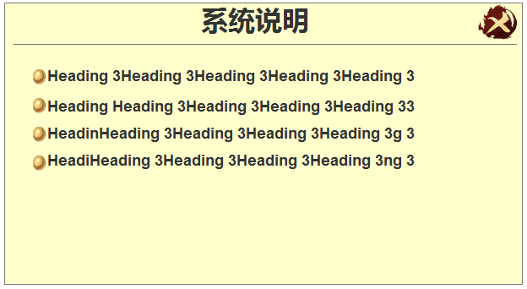
 |  | 1 | 系统说明框体

1

 | 副本详情
1

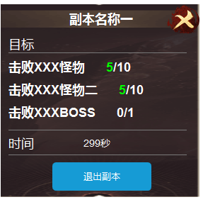
 |  |  | 如图所示， | 注意这个收起的箭头

 | 物品tip

1
 |  | 1 | 包括框体，按钮
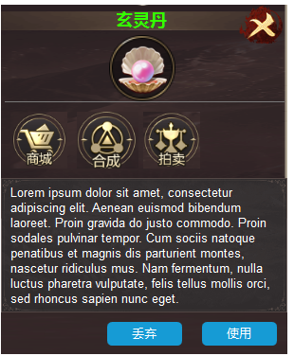

 | 快捷使用

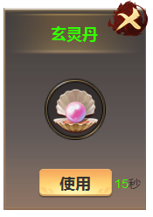
1

